Page1
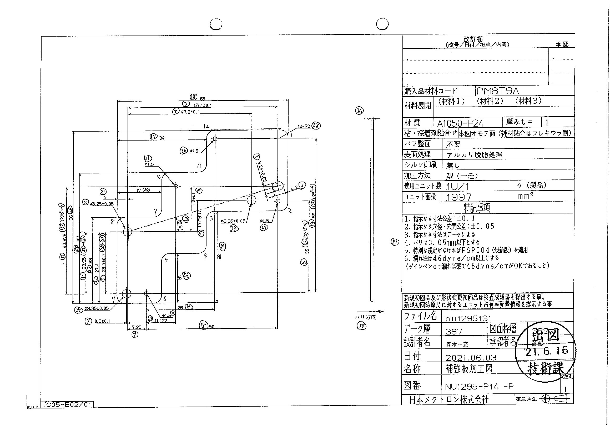
 |  |  |  |  |  |  |  |  |  |  |  | 工程能力調査表 |  |  |  |  |  |  |  |  |  |  |  |  |  |  |  |  |  |  | 1 |  | 項中 |  | 4 | 項

図番 | NU1295-P14 |  |  |  |  |  |  |  |  | 品名 |  | 補強板 |  |  |  |  |  |  |  | 工程能力調査 |  |  |  | 測定日 |  | 2021-08-10 |  |  |  | 備考

項 目 | 33 |  |  |  | 34 |  |  |  | 35 |  |  |  |  | 32 |  |  |  | 31 |  |  |  | 30 |  |  |  | 29 |  |  |  | 1 |  |  |  |  |  |  | 33 | 34 | 35 | 32 | 31 | 30 | 29 | 1 | 2 | 3 | 5 | 6 | 7 | 7 | 9 | 10 | 11 | 12 | 15 | 16 | 18 | 19 | 21 | 22 | 23 | 24 | 27 | 25 | 26 | 14 | 17
規 格 |  | 3.250 |  | 0.050 |  | 3.350 |  | 0.050 |  |  | 3.350 |  | 0.050 |  | 1.500 |  | 0.050 |  | 1.500 |  | 0.100 |  | 1.500 |  | 0.050 |  | 3.250 |  | 0.050 |  | 3.250 |  |  | 0.050 |  |  | 1 | 2 | 3 | 4 | 5 | 6 | 7 | 8 | 9 | 10 | 11 | 12 | 13 | 14 | 15 | 16 | 17 | 18 | 19 | 20 | 21 | 22 | 23 | 24 | 25 | 26 | 27 | 28 | 29 | 30 | 31 | 32 | 33
 |  |  |  | -0.050 |  |  |  | -0.050 |  |  |  |  | -0.050 |  |  |  | -0.050 |  |  |  | -0.050 |  |  |  | -0.050 |  |  |  | -0.050 |  |  |  |  | -0.050 |  |  | 3.25 | 3.35 | 3.35 | 1.5 | 1.5 | 1.5 | 1.5 | 3.25 | 4.2 | 57.1 | 47.2 | 11.8 | 0.3 | 23.7 | 7.25 | 23.65 | 11.122 | 40.878 | 50 | 35 | 65 | 34 | 4 | 27.4 | 33 | 35 | 19 | 50 | 66 | 59 | 16.6
測定機器 | Keyence IM |  |  |  | Keyence IM |  |  |  | Keyence IM |  |  |  |  | Keyence IM |  |  |  | Keyence IM |  |  |  | Keyence IM |  |  |  | Keyence IM |  |  |  | Keyence IM |  |  |  |  |  |  | 0.05 | 0.05 | 0.05 | 0.05 | 0.05 | 0.05 | 0.05 | 0.05 | 0.1 | 0.1 | 0.1 | 0.1 | 0.1 | 0.1 | 0.05 | 0.05 | 0.05 | 0.05 | 0.05 | 0.05 | 0.1 | 0.1 | 0.1 | 0.1 | 0.1 | 0.1 | 0.1 | 0.1 | 0.1 | 0.05 | 0.1
両側／片側 | 両側 |  |  |  | 両側 |  |  |  | 両側 |  |  |  |  | 両側 |  |  |  | 両側 |  |  |  | 両側 |  |  |  | 両側 |  |  |  | 両側 |  |  |  |  |  |  | -0.05 | -0.05 | -0.05 | -0.05 | -0.05 | -0.05 | -0.05 | -0.05 | -0.1 | -0.1 | -0.1 | -0.1 | -0.1 | -0.1 | -0.05 | -0.05 | -0.05 | -0.05 | -0.05 | -0.05 | -0.1 | -0.1 | -0.1 | -0.1 | -0.1 | -0.1 | -0.1 | -0.1 | -0.1 | -0.05 | -0.1
1 |  |  | 3.2520 |  |  |  | 3.3520 |  |  |  |  | 3.3490 |  |  |  | 1.4980 |  |  |  | 1.4990 |  |  |  | 1.4970 |  |  |  | 1.5000 |  |  |  |  | 3.2560 |  |  |  | 3.252 | 3.352 | 3.349 | 1.498 | 1.499 | 1.497 | 1.5 | 3.256 | 4.202 | 57.096 | 47.201 | 11.794 | 0.303 | 23.699 | 7.248 | 23.649 | 11.119 | 40.878 | 49.998 | 34.992 | 64.984 | 33.998 | 3.996 | 27.4 | 32.992 | 35.01 | 19.002 | 49.992 | 65.995 | 58.994 | 16.57
2 |  |  | 3.2530 |  |  |  | 3.3530 |  |  |  |  | 3.3490 |  |  |  | 1.4970 |  |  |  | 1.4990 |  |  |  | 1.4960 |  |  |  | 1.4990 |  |  |  |  | 3.2540 |  |  |  | 3.253 | 3.353 | 3.349 | 1.497 | 1.499 | 1.496 | 1.499 | 3.254 | 4.2 | 57.093 | 47.2 | 11.795 | 0.302 | 23.699 | 7.249 | 23.65 | 11.118 | 40.879 | 49.997 | 34.993 | 64.984 | 33.998 | 3.996 | 27.398 | 32.992 | 35.011 | 18.998 | 49.994 | 65.997 | 58.996 | 16.57
3 |  |  | 3.2520 |  |  |  | 3.3520 |  |  |  |  | 3.3500 |  |  |  | 1.4980 |  |  |  | 1.4990 |  |  |  | 1.4970 |  |  |  | 1.5000 |  |  |  |  | 3.2560 |  |  |  | 3.252 | 3.352 | 3.35 | 1.498 | 1.499 | 1.497 | 1.5 | 3.256 | 4.201 | 57.095 | 47.2 | 11.793 | 0.302 | 23.699 | 7.249 | 23.65 | 11.12 | 40.878 | 49.998 | 34.991 | 64.983 | 33.999 | 3.997 | 27.398 | 32.991 | 35.01 | 18.998 | 49.992 | 65.992 | 58.994 | 16.57
4 |  |  | 3.2520 |  |  |  | 3.3520 |  |  |  |  | 3.3490 |  |  |  | 1.4990 |  |  |  | 1.4980 |  |  |  | 1.4970 |  |  |  | 1.4990 |  |  |  |  | 3.2540 |  |  |  | 3.252 | 3.352 | 3.349 | 1.499 | 1.498 | 1.497 | 1.499 | 3.254 | 4.2 | 57.097 | 47.201 | 11.791 | 0.303 | 23.699 | 7.248 | 23.651 | 11.121 | 40.878 | 50 | 34.99 | 64.985 | 34 | 3.996 | 27.398 | 32.992 | 35.012 | 19.005 | 49.993 | 65.993 | 58.995 | 16.57
5 |  |  | 3.2520 |  |  |  | 3.3530 |  |  |  |  | 3.3500 |  |  |  | 1.4990 |  |  |  | 1.4990 |  |  |  | 1.4960 |  |  |  | 1.4990 |  |  |  |  | 3.2560 |  |  |  | 3.252 | 3.353 | 3.35 | 1.499 | 1.499 | 1.496 | 1.499 | 3.256 | 4.202 | 57.096 | 47.202 | 11.793 | 0.304 | 23.699 | 7.247 | 23.651 | 11.122 | 40.878 | 50.001 | 34.992 | 64.986 | 33.999 | 3.997 | 27.397 | 32.994 | 35.016 | 19.007 | 49.997 | 65.997 | 58.994 | 16.57
6 |  |  | 3.2520 |  |  |  | 3.3530 |  |  |  |  | 3.3470 |  |  |  | 1.4990 |  |  |  | 1.4980 |  |  |  | 1.4970 |  |  |  | 1.5000 |  |  |  |  | 3.2550 |  |  |  | 3.252 | 3.353 | 3.347 | 1.499 | 1.498 | 1.497 | 1.5 | 3.255 | 4.2 | 57.096 | 47.202 | 11.792 | 0.303 | 23.696 | 7.249 | 23.65 | 11.119 | 40.878 | 49.998 | 34.99 | 64.984 | 33.999 | 3.995 | 27.398 | 32.991 | 35.011 | 19.003 | 49.991 | 65.993 | 58.994 | 16.57
7 |  |  | 3.2530 |  |  |  | 3.3520 |  |  |  |  | 3.3500 |  |  |  | 1.4980 |  |  |  | 1.4990 |  |  |  | 1.4960 |  |  |  | 1.5000 |  |  |  |  | 3.2550 |  |  |  | 3.253 | 3.352 | 3.35 | 1.498 | 1.499 | 1.496 | 1.5 | 3.255 | 4.201 | 57.094 | 47.201 | 11.791 | 0.303 | 23.7 | 7.248 | 23.651 | 11.122 | 40.878 | 50 | 34.99 | 64.983 | 34 | 3.996 | 27.4 | 32.992 | 35.011 | 18.995 | 49.992 | 65.991 | 58.993 | 16.56
8 |  |  | 3.2530 |  |  |  | 3.3530 |  |  |  |  | 3.3500 |  |  |  | 1.4990 |  |  |  | 1.4990 |  |  |  | 1.4970 |  |  |  | 1.5010 |  |  |  |  | 3.2540 |  |  |  | 3.253 | 3.353 | 3.35 | 1.499 | 1.499 | 1.497 | 1.501 | 3.254 | 4.201 | 57.097 | 47.199 | 11.792 | 0.303 | 23.699 | 7.248 | 23.65 | 11.12 | 40.877 | 49.998 | 34.988 | 64.983 | 33.999 | 3.996 | 27.401 | 32.993 | 35.011 | 18.999 | 49.993 | 65.993 | 58.993 | 16.57
9 |  |  | 3.2520 |  |  |  | 3.3520 |  |  |  |  | 3.3490 |  |  |  | 1.4970 |  |  |  | 1.4990 |  |  |  | 1.4970 |  |  |  | 1.5000 |  |  |  |  | 3.2560 |  |  |  | 3.252 | 3.352 | 3.349 | 1.497 | 1.499 | 1.497 | 1.5 | 3.256 | 4.2 | 57.095 | 47.201 | 11.794 | 0.302 | 23.698 | 7.249 | 23.649 | 11.12 | 40.878 | 49.998 | 34.992 | 64.978 | 33.997 | 3.996 | 27.397 | 32.991 | 35.012 | 18.998 | 49.99 | 65.989 | 58.994 | 16.57
10 |  |  | 3.2520 |  |  |  | 3.3530 |  |  |  |  | 3.3500 |  |  |  | 1.4990 |  |  |  | 1.4980 |  |  |  | 1.4960 |  |  |  | 1.4990 |  |  |  |  | 3.2560 |  |  |  | 3.252 | 3.353 | 3.35 | 1.499 | 1.498 | 1.496 | 1.499 | 3.256 | 4.201 | 57.094 | 47.201 | 11.789 | 0.302 | 23.7 | 7.25 | 23.65 | 11.121 | 40.878 | 49.999 | 34.987 | 64.985 | 34.001 | 3.997 | 27.4 | 32.994 | 35.015 | 18.996 | 49.996 | 65.997 | 58.993 | 16.56
11 |  |  | 3.2520 |  |  |  | 3.3530 |  |  |  |  | 3.3500 |  |  |  | 1.4990 |  |  |  | 1.4980 |  |  |  | 1.4970 |  |  |  | 1.5010 |  |  |  |  | 3.2570 |  |  |  | 3.252 | 3.353 | 3.35 | 1.499 | 1.498 | 1.497 | 1.501 | 3.257 | 4.202 | 57.096 | 47.201 | 11.791 | 0.302 | 23.7 | 7.249 | 23.65 | 11.122 | 40.878 | 50 | 34.99 | 64.985 | 33.999 | 3.997 | 27.399 | 32.992 | 35.011 | 18.999 | 49.994 | 65.991 | 58.994 | 16.57
12 |  |  | 3.2530 |  |  |  | 3.3540 |  |  |  |  | 3.3510 |  |  |  | 1.5000 |  |  |  | 1.5000 |  |  |  | 1.4970 |  |  |  | 1.5010 |  |  |  |  | 3.2560 |  |  |  | 3.253 | 3.354 | 3.351 | 1.5 | 1.5 | 1.497 | 1.501 | 3.256 | 4.201 | 57.097 | 47.201 | 11.789 | 0.305 | 23.7 | 7.247 | 23.651 | 11.124 | 40.879 | 50.001 | 34.988 | 64.988 | 34.001 | 3.997 | 27.401 | 32.993 | 35.01 | 18.994 | 49.994 | 65.994 | 58.994 | 16.56
13 |  |  | 3.2520 |  |  |  | 3.3530 |  |  |  |  | 3.3510 |  |  |  | 1.4990 |  |  |  | 1.4990 |  |  |  | 1.4960 |  |  |  | 1.4990 |  |  |  |  | 3.2550 |  |  |  | 3.252 | 3.353 | 3.351 | 1.499 | 1.499 | 1.496 | 1.499 | 3.255 | 4.202 | 57.095 | 47.201 | 11.789 | 0.302 | 23.7 | 7.249 | 23.651 | 11.122 | 40.879 | 49.999 | 34.985 | 64.984 | 34.001 | 3.996 | 27.399 | 32.993 | 35.014 | 19 | 49.992 | 65.993 | 58.993 | 16.56
14 |  |  | 3.2530 |  |  |  | 3.3530 |  |  |  |  | 3.3510 |  |  |  | 1.4990 |  |  |  | 1.5000 |  |  |  | 1.4980 |  |  |  | 1.5010 |  |  |  |  | 3.2550 |  |  |  | 3.253 | 3.353 | 3.351 | 1.499 | 1.5 | 1.498 | 1.501 | 3.255 | 4.202 | 57.098 | 47.202 | 11.781 | 0.305 | 23.701 | 7.246 | 23.652 | 11.127 | 40.877 | 50.004 | 34.978 | 64.988 | 34.008 | 3.999 | 27.4 | 32.992 | 35.017 | 18.996 | 49.993 | 65.995 | 58.989 | 16.55
...
 |  |  |  |  |  |  |  |  |  |  |  |  |  |  |  |  |  |  |  |  |  |  |  |  |  |  |  |  |  |  |  |  |  |  |  |  | 3.252 | 3.353 | 3.349 | 1.499 | 1.498 | 1.497 | 1.5 | 3.254 | 4.201 | 57.095 | 47.2 | 11.79
 |  |  |  |  |  |  |  |  |  |  |  |  |  |  |  |  |  |  |  |  |  |  |  |  |  |  |  |  |  |  |  |  |  |  |  |  | 3.252 | 3.353 | 3.35 | 1.499 | 1.498 | 1.497 | 1.5 | 3.256 | 4.202 | 57.099 | 47.202 | 11.787
 |  |  |  |  |  |  |  |  |  |  |  |  |  |  |  |  |  |  |  |  |  |  |  |  |  |  |  |  |  |  |  |  |  |  |  |  | 3.253 | 3.354 | 3.35 | 1.498 | 1.498 | 1.496 | 1.499 | 3.255 | 4.203 | 57.097 | 47.2 | 11.789
 |  |  |  |  |  |  |  |  |  |  |  |  |  |  |  |  |  |  |  |  |  |  |  |  |  |  |  |  |  |  |  |  |  |  |  |  | 3.253 | 3.353 | 3.349 | 1.499 | 1.5 | 1.498 | 1.5 | 3.255 | 4.202 | 57.103 | 47.204 | 11.792
...
片公差工程能力計算式
Cpk＝(USL-μ)/(3×σ)
USL：規格0.05
μ ：平均値
σ ：標準偏差
量産時 | Keyence IM |  |  |  | Keyence IM |  |  |  | Keyence IM |  |  |  |  | Keyence IM |  |  |  | Keyence IM |  |  |  | Keyence IM |  |  |  | Keyence IM |  |  |  | Keyence IM
 | 5pcs/Lot (Xbar) |  |  |  | 5pcs/Lot (Xbar) |  |  |  | 5pcs/Lot (Xbar) |  |  |  |  | 5pcs/Lot (Xbar) |  |  |  | 5pcs/Lot (Xbar) |  |  |  | 5pcs/Lot (Xbar) |  |  |  | 5pcs/Lot (Xbar) |  |  |  | 5pcs/Lot (Xbar)

 |  |  |  |  |  |  |  |  |  |  |  |  |  |  |  |  |  |  |  |  |  |  |  |  |  |  |  |  |  |  |  | 承認 |  |  | 作成
 |  |  |  |  |  |  |  |  |  |  |  |  |  |  |  |  |  |  |  |  |  |  |  |  |  |  |  |  |  |  |  | 鈴木 |  |  | アイン

Page2
...
 | 2 | 3 | 5 | 6 | 7 | 7 | 9 | 10
 | 4.201 | 57.095 | 47.2 | 11.79 | 0.303 | 23.7 | 7.249 | 23.65
 | 4.202 | 57.099 | 47.202 | 11.787 | 0.304 | 23.7 | 7.247 | 23.651
 | 4.203 | 57.097 | 47.2 | 11.789 | 0.303 | 23.701 | 7.249 | 23.652
 | 4.202 | 57.103 | 47.204 | 11.792 | 0.302 | 23.7 | 7.249 | 23.65
...
片公差工程能力計算式
Cpk＝(USL-μ)/(3×σ)
USL：規格0.05
μ ：平均値
σ ：標準偏差
...
作成
アイン

Page3
...
 | 11 | 12 | 15 | 16 | 18 | 19 | 21 | 22
 | 11.12 | 40.879 | 49.999 | 34.989 | 64.991 | 33.997 | 3.996 | 27.402
 | 11.124 | 40.878 | 50.002 | 34.986 | 64.986 | 34.002 | 3.997 | 27.398
 | 11.12 | 40.881 | 49.999 | 34.99 | 64.986 | 33.999 | 3.997 | 27.399
 | 11.12 | 40.88 | 50.004 | 34.992 | 64.988 | 34 | 3.995 | 27.4
...
片公差工程能力計算式
Cpk＝(USL-μ)/(3×σ)
USL：規格0.05
μ ：平均値
σ ：標準偏差
...
作成
アイン

Page4
...
 | 23 | 24 | 27 | 25 | 26 | 14 | 17
 | 32.995 | 35.002 | 18.999 | 49.994 | 65.993 | 58.994 | 16.57
 | 32.993 | 35.014 | 18.998 | 49.993 | 65.992 | 58.994 | 16.56
 | 32.992 | 35.014 | 18.998 | 49.993 | 65.996 | 58.996 | 16.56
 | 32.994 | 35.013 | 19.004 | 49.993 | 65.997 | 58.996 | 16.57
...
片公差工程能力計算式
Cpk＝(USL-μ)/(3×σ)
USL：規格0.05
μ ：平均値
σ ：標準偏差
...
作成
アイン

